상품제안서
합죽선 독판 전통부채 | 상품코드: S19830

 |  |  |  |  |  |  | 02-713-8555 | www.synergygift.co.kr
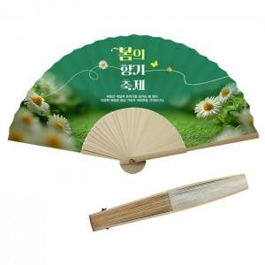

【상세/제작정보】

【인쇄/포장옵션】 | [부채면] 풀컬러(500개미만)선택, [부채면] 풀컬러(1천개미만)선택, [부채면] 풀컬러(1천개이상)선택, [손잡이] 실크1도 / 종이케이스

【공급단가】 | 수량 | 100~ | 500~ | 1,000~ | 3,000~ | 5,000~
*VAT별도 | 소 | 3,450원 | 3,000원 | 2,920원 | 2,730원 | 2,680원
 | 중 | 3,850원 | 3,360원 | 3,270원 | 3,070원 | 3,020원
 | 대 | 4,120원 | 3,600원 | 3,510원 | 3,300원 | 3,240원

【상품 URL】 | https://www.synergygift.co.kr:443/src/goods_detail.php?gdno=458

